Hoja1
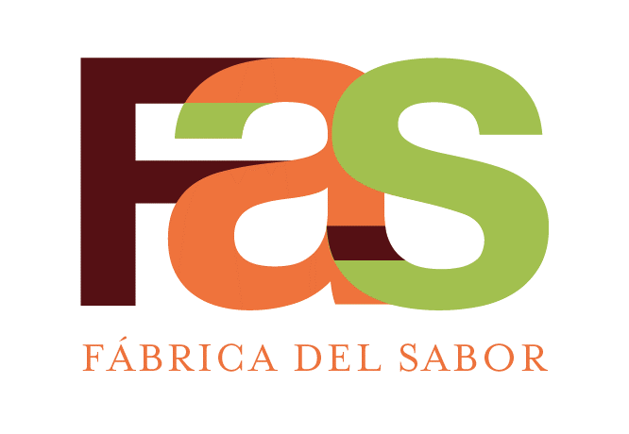 |  | SERVICIOS DE PASTELERIA S.A. |  |  |  |  | CÓDIGO: | ESP-RE-POF-013
 |  | ESPECIFICACION DE RECETA |  |  |  |  | REVISIÓN: | 02
 |  | PORCION Cheesecake de fresa Spoon PTI00067 |  |  |  |  | FECHA DE APROBACIÓN: | 2024-11-17
 |  | Elaborado | Javier Tong, Chef
 |  | Aprobado | Esteban Cartin, Gte Manufactura
AREA QUE PRODUCE: |  |  | Postres |  |  | AREA QUE EMPACA: |  | Postres
# Código | # Código Netsuite | Descripción del ingrediente | Marca | Unidad Internacional |  | Medida alternativa |  | Costo - Referencia
 |  |  |  | Cantidad | Unidad medida | Cantidad | Unidad medida | Colones
 |  | Ensamble
10100050 | MP10002 | ACEITE CAPULLO RBD | CAPULLO | 5 | g
907000002 | SE00041 | BASE GALLETA P/CHEESE CAKE (KILO) | FAS | 200 | g
90200029 | SE00042 | RELLENO CHEESECAKE KILO | FAS | 600 | g

 |  | Decoración
905000024 | SE00043 | RELLENO TOPPING FRESA P/CHEESE CAKE | FAS | 250 | g

 |  | Empaque
11400066 | MP10007 | MANJAR LECHE CONDENSADA (PAQ: 6 K) | NESTLE | 40 | g
0702066 | EM10011 | ETIQ.BLANCA PREIMP. 2 5/8 * 1 15/16 | CEMUSA | 8 | uds
0702006 | EM10003 | ETIQ.FECHA VENCIMIENTO AMARILLO | ETIPLAST | 8 | uds
1952912 | EM10079 | CONTENEDOR TRIANGU ALTO (CAJA:200 UND) | MACROCOMERCIAL | 8 | uds
702174 | EM10135 | ETIQUETA SELLO SEGURIDAD (ROLLO:1000) | ETIPLAST | 8 | uds
702077 | EM10119 | ETIQ. GENERICA PEQUEÑA V-274 (UND) | ETIPLAST | 8 | uds

 |  |  | Cantidad | Unidad
PESO TOTAL OBTENIDO |  |  | 1088 | g | Tiempo de Horneo:
TIEMPO TOTAL DE PREPARACION |  |  | 10 | Min. | Horno:
CANTIDAD DE PORCIONES OBTENIDAS |  |  | 8 | Und. | Temperatura de Horneo:
PESO DE CADA PORCIÓN |  |  | 136 | g | Otros
MERMA |  |  | 3 | g
PROCEDIMIENTO DE PREPARACION DE LA RECETA
1- EN UN MOLDE PARA PIE DE LIMON: colocar sobre la base de galleta previamente tostada y fria 600g del relleno de queso para cheese cake
2- llevar a cámaras de refrigeración a 4º por 24 H
3- colocar el relleno de fresas con gelatina, refrigerar a cortar en cámaras de refrigeración, minimo 20 horas a 4°
4- Sacar del molde, marcar y porcionar en 8 unidades, hacer el corte con agua caliente.Limpiar los costados con una espatula.
5- Colocar la etiqueta con ingredientes y codigo de barra en la base externa del empaque. Dibujar con manjar un triángulo en la base del empaque y colocar la porción.
6- Cerrar y etiquetar: etiqueta con dia juliano,a medio lado, en la base etiqueta con ingredientes y codigo de barras.Asegurar la porcion con sello de seguridad y sobre esta cinta pequeña Spoon.

CONTROL DE CAMBIOS
2, Se actualiza datos receta.

